道路幅員図
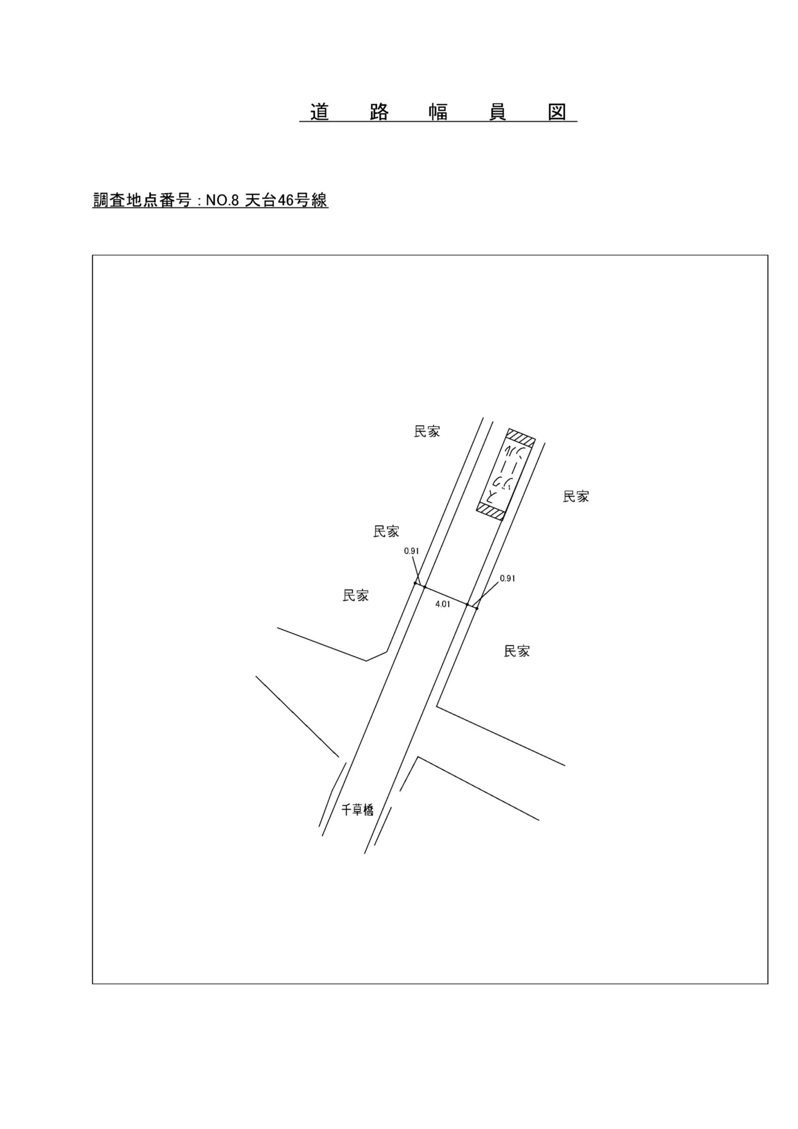

交通流動図
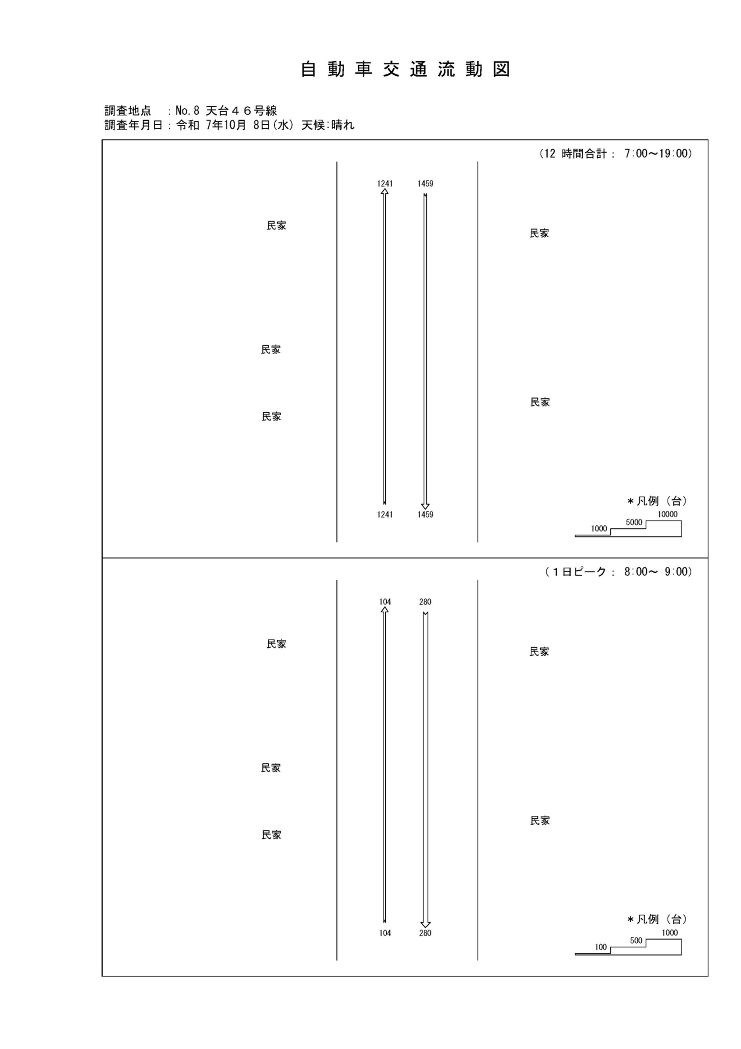

自動車変動図(1)
自 動 車 交 通 量 時 間 変 動 図 |  |  |  |  |  |  |  |  |  |  |  |  |  | 8 | 1008100
調査地点：№ 8 天台４６号線 |  |  |  |  |  |  |  |  |  |  |  |  |  |  | 方 向(1) |  |  | 方 向(2) |  |  | 合計 ( 1+ 2)
 |  |  |  |  |  |  |  |  |  |  |  |  |  | 7 | 73 | 0 | 0 | 247 | 0 | 0 | 320 | 0 | 0
調査年月日：令和 7年10月 8日(水) 天候:晴れ |  |  |  |  |  |  |  |  |  |  |  |  |  | 8 | 104 | 0 | 0 | 280 | 2 | 0.7 | 384 | 2 | 0.5
 |  |  |  |  |  |  |  |  |  |  |  |  |  | 9 | 81 | 1 | 1.2 | 124 | 2 | 1.6 | 205 | 3 | 1.5
 |  |  |  |  |  |  |  |  |  |  |  |  |  | 10 | 77 | 3 | 3.9 | 95 | 0 | 0 | 172 | 3 | 1.7
 |  |  |  |  |  |  |  |  |  |  |  |  |  | 11 | 88 | 1 | 1.1 | 64 | 1 | 1.6 | 152 | 2 | 1.3
 |  |  |  |  |  |  |  |  |  |  |  |  |  | 12 | 95 | 0 | 0 | 81 | 1 | 1.2 | 176 | 1 | 0.6
 |  |  |  |  |  |  |  |  |  |  |  |  |  | 13 | 78 | 0 | 0 | 70 | 0 | 0 | 148 | 0 | 0
 |  |  |  |  |  |  |  |  |  |  |  |  |  | 14 | 85 | 1 | 1.2 | 81 | 0 | 0 | 166 | 1 | 0.6
 |  |  |  |  |  |  |  |  |  |  |  |  |  | 15 | 86 | 1 | 1.2 | 76 | 2 | 2.6 | 162 | 3 | 1.9
 |  |  |  |  |  |  |  |  |  |  |  |  |  | 16 | 121 | 0 | 0 | 88 | 2 | 2.3 | 209 | 2 | 1
凡 例 |  |  |  |  |  |  |  |  |  |  |  |  |  | 17 | 217 | 1 | 0.5 | 150 | 0 | 0 | 367 | 1 | 0.3
 | 小型車 |  |  |  |  |  |  |  |  |  |  |  |  | 18 | 136 | 1 | 0.7 | 103 | 1 | 1 | 239 | 2 | 0.8
 | 大型車
 | 大型車混入率

方 向(1)

時間帯 | 7 | 8 | 9 | 10 | 11 | 12 | 13 | 14 | 15 | 16 | 17 | 18 | 計
全車合計 | 73 | 104 | 81 | 77 | 88 | 95 | 78 | 85 | 86 | 121 | 217 | 136 | 1241
小型車 | 73 | 104 | 80 | 74 | 87 | 95 | 78 | 84 | 85 | 121 | 216 | 135 | 1232
大型車 | 0 | 0 | 1 | 3 | 1 | 0 | 0 | 1 | 1 | 0 | 1 | 1 | 9
大型車混入率 | 0.0 | 0.0 | 1.2 | 3.9 | 1.1 | 0.0 | 0.0 | 1.2 | 1.2 | 0.0 | 0.5 | 0.7 | 0.7

方 向(2)

時間帯 | 7 | 8 | 9 | 10 | 11 | 12 | 13 | 14 | 15 | 16 | 17 | 18 | 計
全車合計 | 247 | 280 | 124 | 95 | 64 | 81 | 70 | 81 | 76 | 88 | 150 | 103 | 1459
小型車 | 247 | 278 | 122 | 95 | 63 | 80 | 70 | 81 | 74 | 86 | 150 | 102 | 1448
大型車 | 0 | 2 | 2 | 0 | 1 | 1 | 0 | 0 | 2 | 2 | 0 | 1 | 11
大型車混入率 | 0.0 | 0.7 | 1.6 | 0.0 | 1.6 | 1.2 | 0.0 | 0.0 | 2.6 | 2.3 | 0.0 | 1.0 | 0.8

合計 ( 1+ 2)

時間帯 | 7 | 8 | 9 | 10 | 11 | 12 | 13 | 14 | 15 | 16 | 17 | 18 | 計
全車合計 | 320 | 384 | 205 | 172 | 152 | 176 | 148 | 166 | 162 | 209 | 367 | 239 | 2700
小型車 | 320 | 382 | 202 | 169 | 150 | 175 | 148 | 165 | 159 | 207 | 366 | 237 | 2680
大型車 | 0 | 2 | 3 | 3 | 2 | 1 | 0 | 1 | 3 | 2 | 1 | 2 | 20
大型車混入率 | 0.0 | 0.5 | 1.5 | 1.7 | 1.3 | 0.6 | 0.0 | 0.6 | 1.9 | 1.0 | 0.3 | 0.8 | 0.7

自転車流動図
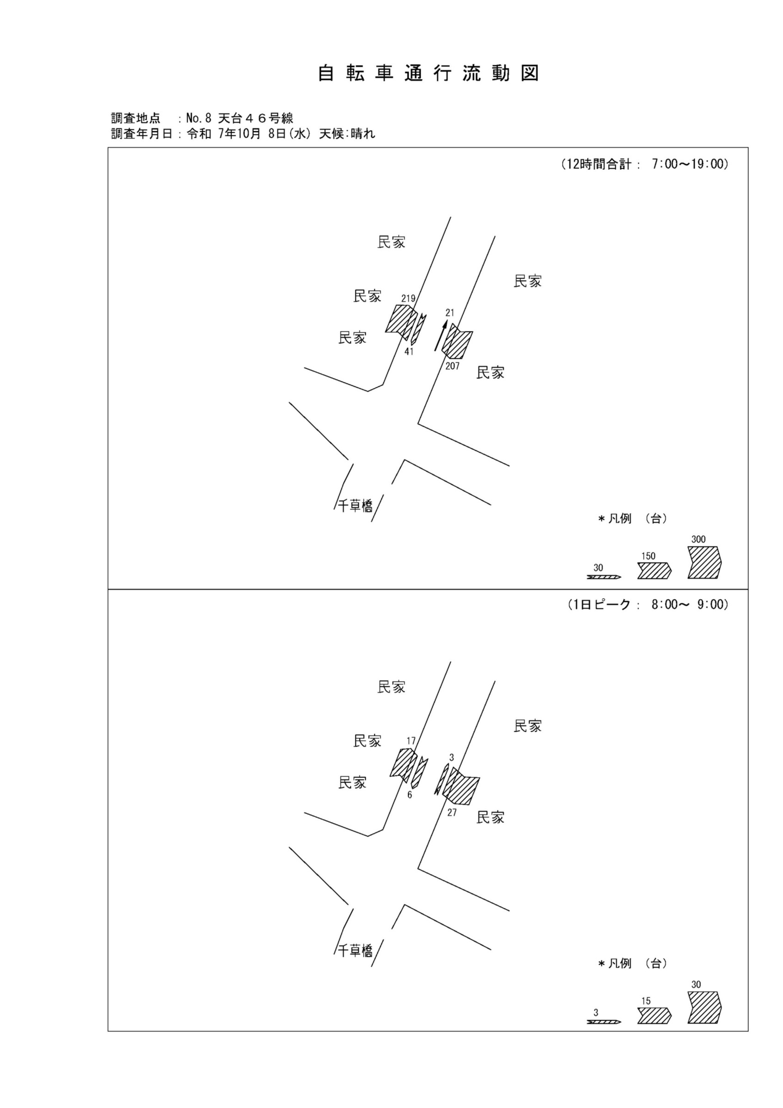

自転車変動図(1)
自 転 車 交 通 量 時 間 変 動 図 |  |  |  |  |  |  |  |  |  |  |  |  |  | 8 | 1008100
調査地点：№ 8 天台４６号線 |  |  |  |  |  |  |  |  |  |  |  |  |  |  | 方 向(ｱ) | 方 向(ｲ) | 合計 ( ｱ+ ｲ)
 |  |  |  |  |  |  |  |  |  |  |  |  |  | 7 | 18 | 8 | 26
調査年月日：令和 7年10月 8日(水) 天候:晴れ |  |  |  |  |  |  |  |  |  |  |  |  |  | 8 | 17 | 6 | 23
 |  |  |  |  |  |  |  |  |  |  |  |  |  | 9 | 23 | 2 | 25
 |  |  |  |  |  |  |  |  |  |  |  |  |  | 10 | 22 | 2 | 24
 |  |  |  |  |  |  |  |  |  |  |  |  |  | 11 | 21 | 2 | 23
 |  |  |  |  |  |  |  |  |  |  |  |  |  | 12 | 13 | 2 | 15
 |  |  |  |  |  |  |  |  |  |  |  |  |  | 13 | 14 | 2 | 16
 |  |  |  |  |  |  |  |  |  |  |  |  |  | 14 | 11 | 1 | 12
 |  |  |  |  |  |  |  |  |  |  |  |  |  | 15 | 17 | 6 | 23
 |  |  |  |  |  |  |  |  |  |  |  |  |  | 16 | 17 | 3 | 20
凡 例 |  |  |  |  |  |  |  |  |  |  |  |  |  | 17 | 20 | 3 | 23
 | 自転車 |  |  |  |  |  |  |  |  |  |  |  |  | 18 | 26 | 4 | 30

方 向(ｱ)
7 | 18
8 | 17
9 | 23
10 | 22
11 | 21
12 | 13
13 | 14
14 | 11
15 | 17
16 | 17
17 | 20
18 | 26

時間帯 | 7 | 8 | 9 | 10 | 11 | 12 | 13 | 14 | 15 | 16 | 17 | 18 | 計
自転車 | 18 | 17 | 23 | 22 | 21 | 13 | 14 | 11 | 17 | 17 | 20 | 26 | 219

方 向(ｲ)
7 | 8
8 | 6
9 | 2
10 | 2
11 | 2
12 | 2
13 | 2
14 | 1
15 | 6
16 | 3
17 | 3
18 | 4

時間帯 | 7 | 8 | 9 | 10 | 11 | 12 | 13 | 14 | 15 | 16 | 17 | 18 | 計
自転車 | 8 | 6 | 2 | 2 | 2 | 2 | 2 | 1 | 6 | 3 | 3 | 4 | 41

合計 ( ｱ+ ｲ)
7 | 26
8 | 23
9 | 25
10 | 24
11 | 23
12 | 15
13 | 16
14 | 12
15 | 23
16 | 20
17 | 23
18 | 30

時間帯 | 7 | 8 | 9 | 10 | 11 | 12 | 13 | 14 | 15 | 16 | 17 | 18 | 計
自転車 | 26 | 23 | 25 | 24 | 23 | 15 | 16 | 12 | 23 | 20 | 23 | 30 | 260

自転車変動図(2)
自 転 車 交 通 量 時 間 変 動 図 |  |  |  |  |  |  |  |  |  |  |  |  |  | 8 | 1008100
調査地点：№ 8 天台４６号線 |  |  |  |  |  |  |  |  |  |  |  |  |  |  | 方 向(ｳ) | 方 向(ｴ) | 合計 ( ｳ+ ｴ)
 |  |  |  |  |  |  |  |  |  |  |  |  |  | 7 | 3 | 23 | 26
調査年月日：令和 7年10月 8日(水) 天候:晴れ |  |  |  |  |  |  |  |  |  |  |  |  |  | 8 | 3 | 27 | 30
 |  |  |  |  |  |  |  |  |  |  |  |  |  | 9 | 0 | 14 | 14
 |  |  |  |  |  |  |  |  |  |  |  |  |  | 10 | 2 | 9 | 11
 |  |  |  |  |  |  |  |  |  |  |  |  |  | 11 | 3 | 20 | 23
 |  |  |  |  |  |  |  |  |  |  |  |  |  | 12 | 2 | 13 | 15
 |  |  |  |  |  |  |  |  |  |  |  |  |  | 13 | 1 | 12 | 13
 |  |  |  |  |  |  |  |  |  |  |  |  |  | 14 | 2 | 11 | 13
 |  |  |  |  |  |  |  |  |  |  |  |  |  | 15 | 0 | 18 | 18
 |  |  |  |  |  |  |  |  |  |  |  |  |  | 16 | 0 | 21 | 21
凡 例 |  |  |  |  |  |  |  |  |  |  |  |  |  | 17 | 4 | 25 | 29
 | 自転車 |  |  |  |  |  |  |  |  |  |  |  |  | 18 | 1 | 14 | 15

方 向(ｳ)
7 | 3
8 | 3
9 | 0
10 | 2
11 | 3
12 | 2
13 | 1
14 | 2
15 | 0
16 | 0
17 | 4
18 | 1

時間帯 | 7 | 8 | 9 | 10 | 11 | 12 | 13 | 14 | 15 | 16 | 17 | 18 | 計
自転車 | 3 | 3 | 0 | 2 | 3 | 2 | 1 | 2 | 0 | 0 | 4 | 1 | 21

方 向(ｴ)
7 | 23
8 | 27
9 | 14
10 | 9
11 | 20
12 | 13
13 | 12
14 | 11
15 | 18
16 | 21
17 | 25
18 | 14

時間帯 | 7 | 8 | 9 | 10 | 11 | 12 | 13 | 14 | 15 | 16 | 17 | 18 | 計
自転車 | 23 | 27 | 14 | 9 | 20 | 13 | 12 | 11 | 18 | 21 | 25 | 14 | 207

合計 ( ｳ+ ｴ)
7 | 26
8 | 30
9 | 14
10 | 11
11 | 23
12 | 15
13 | 13
14 | 13
15 | 18
16 | 21
17 | 29
18 | 15

時間帯 | 7 | 8 | 9 | 10 | 11 | 12 | 13 | 14 | 15 | 16 | 17 | 18 | 計
自転車 | 26 | 30 | 14 | 11 | 23 | 15 | 13 | 13 | 18 | 21 | 29 | 15 | 228

